Foaie1
 |  |  | Fişă de laborator

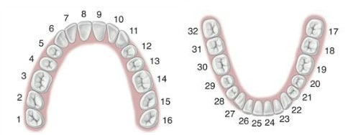

 |  |  |  |  |  | Laborator de Tehnica Dentara
 |  |  |  |  |  | ClaSerDent Technology S.R.L.
 |  |  |  |  |  | Cui: 47130210
 |  |  |  |  |  | Calea Clujului Nr. 231 C, Oradea, Bihor
 |  |  |  |  |  | Email: claserdenttechnology@gmail.com
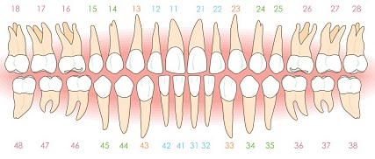
 |  |  |  |  |  | Telefon: 0773 783 114

 |  |  |  |  |  | Dl./Dna. Doctor:

 |  |  |  |  |  | Pacient Dl./Dna:

 |  |  |  |  |  | Culoare: |  | La colet:
 |  |  |  |  |  | Forma dinţilor:
 |  |  |  |  |  | Termen de livrare:
Material: | Zirconiu | Aur | CrCo | Cr.Ni | Titan

 |  | Schiţa pentru culoare: |  |  |  |  | Notiţe:
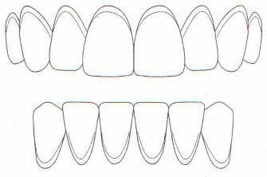

Această fişă de laborator este o comandă şi se va executa conform condiţiilor noastre de confecţionare, livrare şi plată.
 | De asemenea, ea reprezintă şi confirmarea comenzii şi afară de aceasta nu există o altă confirmare

